توصيف المقرر التدريبي
 |  |  |  |  |  |  |  |  |  |  |  |  |  |  |  |  |  |  |  |  |  |  |  |  |  |  |  |  |  |  |  |  |  | الإدارة العامة لجودة التدريب

 |  |  |  |  |  | اكتب اسم المنشأة التدريبية |  |  |  |  |  |  |  |  |  |  |  |  |  |  |  |  |  |  |  |  |  |  |  |  |  |  |  | ملف المدرب وتوصيف المقرر التدريبي

بيانات المدرب

 |  |  | رقم المدرب |  |  |  |  |  |  |  |  |  |  |  |  |  |  |  |  |  |  |  |  |  |  |  |  |  |  |  |  | اسم/رقم المبنى

 |  |  | اسم المدرب |  |  |  |  |  |  |  |  |  |  |  |  |  |  |  |  |  |  |  |  |  |  |  |  |  |  |  |  | اسم/رقم المكتب

 |  |  | القسم التدريبي |  |  |  |  |  |  |  |  |  |  |  |  |  |  |  |  |  |  |  |  |  |  |  |  |  |  |  |  | البريد الالكتروني

وسيلة التواصل

 |  |  |  | آلية التواصل مع مدرب المقرر

 |  |  |  |  |  |  |  |  |  |  |  | : ( |  |  |  |  |  |  |  |  |  |  |  |  | ) |  |  |  |  |  |  |  |  |  |  |  |  |  |  |  |  |  |  | : ( |  |  |  |  |  |  |  |  |  |  |  |  |  |  | )

 |  |  |  |  |  |  | الساعات المكتبية

 |  |  |  |  |  |  | الأحد |  |  |  |  |  |  |  | الأثنين |  |  |  |  |  |  |  |  |  |  | الثلاثاء |  |  |  |  |  |  |  |  |  |  | الاربعاء |  |  |  |  |  |  |  |  |  |  |  | الخميس

 |  |  |  |  |  |  |  | من |  |  | - | إلى |  |  |  | من |  |  |  | - | إلى |  |  |  |  |  | من |  |  |  | - | إلى |  |  |  |  |  | من |  |  | - | إلى |  |  |  |  |  |  |  | من |  |  |  | - | إلى
 |  |  |  |  |  |  |  | د |  | س |  | د | : | س |  | د | : | س |  |  | د | : | س |  |  |  | د |  |  | س |  | د |  |  | : | س |  | د | : | س |  | د |  |  | : | س |  |  |  | د |  |  | س |  | د |  | : | س
 |  |  |  |  |  |  |  |  | : |  |  |  | : |  |  |  | : |  |  |  |  | : |  |  |  |  |  |  | : |  |  |  |  |  | : |  |  |  | : |  |  |  |  |  | : |  |  |  |  |  |  | : |  |  |  |  | :

 |  |  |  | آلية التواصل مع رئيس القسم

 |  |  |  |  |  |  |  |  |  |  |  | : ( |  |  |  |  |  |  |  |  |  |  |  |  | ) |  |  |  |  |  |  |  |  |  |  |  |  |  |  |  |  |  |  | : ( |  |  |  |  |  |  |  |  |  |  |  |  |  |  | )

 |  |  |  |  |  |  | الساعات المكتبية

 |  |  |  |  |  |  | الأحد |  |  |  |  |  |  |  | الأثنين |  |  |  |  |  |  |  |  |  |  | الثلاثاء |  |  |  |  |  |  |  |  |  |  | الاربعاء |  |  |  |  |  |  |  |  |  |  |  | الخميس

 |  |  |  |  |  |  |  | من |  |  | - | إلى |  |  |  | من |  |  |  | - | إلى |  |  |  |  |  | من |  |  |  | - | إلى |  |  |  |  |  | من |  |  | - | إلى |  |  |  |  |  |  |  | من |  |  |  | - | إلى
 |  |  |  |  |  |  |  | د |  | س |  | د | : | س |  | د | : | س |  |  | د | : | س |  |  |  | د |  |  | س |  | د |  |  | : | س |  | د | : | س |  | د |  |  | : | س |  |  |  | د |  |  | س |  | د |  | : | س
 |  |  |  |  |  |  |  |  | : |  |  |  | : |  |  |  | : |  |  |  |  | : |  |  |  |  |  |  | : |  |  |  |  |  | : |  |  |  | : |  |  |  |  |  | : |  |  |  |  |  |  | : |  |  |  |  | :

 |  |  | تنويه: عند حاجة المتدرب للتواصل مع مدرب المقرر أو رئيس القسم يجب أن يتم التواصل من البريد الإلكتروني للمتدرب ( tvtc.edu.sa@رقم المتدرب ).

بيانات المقرر التدريبي

 |  |  | القسم التدريبي |  |  |  |  |  |  |  |  |  |  |  |  |  |  |  |  |  |  |  |  |  |  |  |  |  |  |  |  | ساعات الاتصال

 |  |  | التخصص |  |  |  |  |  |  |  |  |  |  |  |  |  |  |  |  |  |  |  |  |  |  |  |  |  |  |  |  | الساعات المعتمدة

 |  |  | رمز المقرر |  |  |  |  |  |  |  |  |  |  |  |  |  |  |  |  |  |  |  |  |  |  |  |  |  |  |  |  | نمط التدريب

 |  |  | اسم المقرر |  |  |  |  |  |  |  |  |  |  |  |  |  |  |  |  |  |  |  |  |  |  |  |  |  |  |  |  | مستوى المقرر

 |  |  | نوع التدريب |  |  |  |  |  |  |  |  |  |  |  |  |  |  |  |  |  |  |  |  |  |  |  |  |  |  |  |  | المتطلب السابق

 |  |  | وصف المقرر

 |  |  | الهدف العام

 |  |  | الأهداف التفصيلية

 |  |  | لبدء سطر جديد اضغط على Alt + Enter

متطلبات التدريب في المقرر التدريبي

 |  |  | التجهيزات والخامات التدريبية

 |  |  | تعليمات واشتراطات السلامة عند التدريب

 |  |  | لبدء سطر جديد اضغط على Alt + Enter

الخطة التدريبية

 |  | أسبوع |  |  | الوحدات ( النظرية والعملية ) |  |  |  |  |  |  |  |  |  |  |  |  |  |  |  |  |  |  | ساعات |  |  |  | الأهداف التفصيلية |  |  |  |  |  |  |  |  |  |  |  |  |  |  |  | استراتيجية |  |  |  |  |  |  |  |  | أدوات |  |  |  |  | درجة
 |  | التدريب |  |  | موضوع المحاضرة |  |  |  |  |  |  |  |  |  |  |  |  |  |  |  |  |  |  | التدريب |  |  |  | أن يكون المتدرب قادراً وبكفاءة على أن: |  |  |  |  |  |  |  |  |  |  |  |  |  |  |  | التدريب المستخدمة |  |  |  |  |  |  |  |  | التقييم |  |  |  |  | التقييم
5
32 |  | الأول |  |  | 1ـ 1
32 |  |  |  |  | 1ـ 2
32 |  |  |  |  | 1ـ 3
32 |  | الثاني |  |  | 2ـ 1
32 |  |  |  |  | 2ـ 2
32 |  |  |  |  | 2ـ 3
32 |  | الثالث |  |  | 3ـ 1
32 |  |  |  |  | 3ـ 2
32 |  |  |  |  | 3ـ 3
32 |  | الرابع |  |  | 4ـ 1
32 |  |  |  |  | 4ـ 2
32 |  |  |  |  | 4ـ 3
32 |  | الخامس |  |  | 5ـ 1
32 |  |  |  |  | 5ـ 2
32 |  |  |  |  | 5ـ 3
32 |  | السادس |  |  | 6ـ 1
32 |  |  |  |  | 6ـ 2
32 |  |  |  |  | 6ـ 3
32 |  | السابع |  |  | 7ـ 1
32 |  |  |  |  | 7ـ 2
32 |  |  |  |  | 7ـ 3
32 |  | الثامن |  |  | 8ـ 1
32 |  |  |  |  | 8ـ 2
32 |  |  |  |  | 8ـ 3
32 |  | التاسع |  |  | 9ـ 1
32 |  |  |  |  | 9ـ 2
32 |  |  |  |  | 9ـ 3
32 |  | العاشر |  |  | 10ـ 1
32 |  |  |  |  | 10ـ 2
32 |  |  |  |  | 10ـ 3
5

الخطة التدريبية

5

 |  | أسبوع |  |  | الوحدات ( النظرية والعملية ) |  |  |  |  |  |  |  |  |  |  |  |  |  |  |  |  |  |  | ساعات |  |  |  | الأهداف التفصيلية |  |  |  |  |  |  |  |  |  |  |  |  |  |  |  | استراتيجية |  |  |  |  |  |  |  |  | أدوات |  |  |  |  | درجة
 |  | التدريب |  |  | موضوع المحاضرة |  |  |  |  |  |  |  |  |  |  |  |  |  |  |  |  |  |  | التدريب |  |  |  | أن يكون المتدرب قادراً وبكفاءة على أن: |  |  |  |  |  |  |  |  |  |  |  |  |  |  |  | التدريب المستخدمة |  |  |  |  |  |  |  |  | التقييم |  |  |  |  | التقييم
5
32 |  | الحادي عشر |  |  | 11ـ 1
32 |  |  |  |  | 11ـ 2
32 |  |  |  |  | 11ـ 3
32 |  | الثاني عشر |  |  | 12ـ 1
32 |  |  |  |  | 12ـ 2
32 |  |  |  |  | 12ـ 3
32 |  | الثالث عشر |  |  | 13ـ 1
32 |  |  |  |  | 13ـ 2
32 |  |  |  |  | 13ـ 3
32 |  | الرابع عشر |  |  | 14ـ 1
32 |  |  |  |  | 14ـ 2
32 |  |  |  |  | 14ـ 3
32 |  | الخامس عشر |  |  | 15ـ 1
32 |  |  |  |  | 15ـ 2
32 |  |  |  |  | 15ـ 3
32 |  | السادس عشر |  |  | 16ـ 1
32 |  |  |  |  | 16ـ 2
32 |  |  |  |  | 16ـ 3
32 |  | السابع عشر |  |  | 17ـ 1
32 |  |  |  |  | 17ـ 2
32 |  |  |  |  | 17ـ 3
32 |  | الثامن عشر |  |  | 18ـ 1
32 |  |  |  |  | 18ـ 2
32 |  |  |  |  | 18ـ 3
32 |  | التاسع عشر |  |  | 19ـ 1
32 |  |  |  |  | 19ـ 2
5
 |  | مجموع ساعات التدريب الفصلية |  |  |  |  |  |  |  |  |  |  |  |  |  |  |  |  |  |  |  |  |  | 0 |  |  |  | مجموع درجات التقييمات من ( 100 ) درجة |  |  |  |  |  |  |  |  |  |  |  |  |  |  |  |  |  |  |  |  |  |  |  |  |  |  |  |  |  | 0
 |  |  |  |  |  |  |  |  |  |  |  |  |  |  |  |  |  |  |  |  |  |  |  | 0

 |  | تنويه: يمكن التعرف على طرق ووسائل التدريب من خلال الرابط ( اضغط هنا ). |  |  |  |  |  |  |  |  | درجة الأعمال الفصلية من ( 60 ) درجة |  |  |  |  |  |  |  |  |  |  |  |  |  |  | درجة الاختبار النهائي من ( 40 ) درجة |  |  |  |  |  |  |  |  |  |  |  |  |  |  |  |  | مجموع الدرجات من ( 100 ) درجة

 |  |  |  |  |  |  |  |  |  |  |  | 0 |  |  | من |  |  |  |  | 60 |  |  |  |  |  |  | 0 |  |  |  |  |  | من |  |  |  | 40 |  |  |  |  |  |  | 0 |  |  |  |  |  |  | من |  |  |  |  | 0

المراجع التدريبية

 |  |  |  | المرجع الرئيسي للمقرر |  |  |  |  |  |  |  |  |  |  | المواقع الإلكترونية |  |  |  |  |  |  |  |  |  |  |  |  |  |  |  |  |  |  |  |  |  | منصات الكترونية

 |  |  |  |  |  |  |  |  |  |  |  |  |  |  | بوابة التدريب الالكتروني ( تقني ) |  |  |  |  |  |  |  |  |  |  |  |  |  |  |  |  |  |  |  |  |  | المراجع الرقمية المساعدة

 |  |  |  |  |  |  |  |  |  |  |  |  |  |  | Blackboard Learn |  |  |  |  |  |  |  |  |  |  |  |  |  |  |  |  |  |  |  |  |  | http://elearning.edu.sa/OLib/

تقييم جودة المقرر

 |  |  |  | مجالات التقييم |  |  |  |  |  |  |  |  |  |  | المقيمون |  |  |  |  |  |  |  |  |  |  |  |  |  |  |  |  |  |  |  |  |  | رابط التقييم

 |  |  |  | الحقيبة التدريبية |  |  |  |  |  |  |  |  |  |  | مدرب/مدربة المقرر |  |  |  |  |  |  |  |  |  |  |  |  |  |  |  |  |  |  |  |  |  | قياس رضا المدرب/المدربة عن الحقيبة التدريبية

 |  |  |  | الخطة التدريبية |  |  |  |  |  |  |  |  |  |  | مدرب/مدربة المقرر |  |  |  |  |  |  |  |  |  |  |  |  |  |  |  |  |  |  |  |  |  | قياس رضا المدرب/المدربة عن الخطة التدريبية

 |  |  |  | الحقيبة التدريبية |  |  |  |  |  |  |  |  |  |  | المتدرب/المتدربة |  |  |  |  |  |  |  |  |  |  |  |  |  |  |  |  |  |  |  |  |  | قياس رضا المتدرب/المتدربة عن الحقيبة التدريبية

 |  |  |  | ملف المدرب وتوصيف المقرر التدريبي |  |  |  |  |  |  |  |  |  |  | المتدرب/المتدربة |  |  |  |  |  |  |  |  |  |  |  |  |  |  |  |  |  |  |  |  |  | قياس رضا المتدرب/المتدربة عن جودة وملائمة ملف المدرب وتوصيف المقرر

روابط مهمة

 |  |  |  | نظام رايات |  |  |  |  | الخطط التدريبية |  |  |  |  |  |  |  |  |  |  | بريد المتدرب |  |  |  |  |  |  |  |  |  |  |  |  |  | دليل المتدرب |  |  |  |  |  |  |  |  |  |  |  |  | المحتوي التدريبي

 | اسم مدرب المقرر: |  |  |  |  |  |  |  |  |  |  |  |  |  |  |  |  |  | البريد الالكتروني: |  |  |  |  |  |  |  |  |  |  |  |  |  |  |  |  |  |  |  |  |  |  |  |  |  |  |  |  | التاريخ: |  |  |  |  | 2026-04-07

 | اسم رئيس القسم: |  |  |  |  |  |  |  |  |  |  |  |  |  |  |  |  |  | البريد الالكتروني: |  |  |  |  |  |  |  |  |  |  |  |  |  |  |  |  |  |  |  |  |  |  |  |  |  |  |  |  | التاريخ: |  |  |  |  | 2026-04-07

الإدارة العامة لجودة التدريب
الإصدار الثالث - سبتمبر 2025
gdqs@tvtc.gov.sa
يسعدنا استقبال مقترحاتكم لغرض التطوير والتحسين في الإصدار الثالث لنموذج ملف المدرب وتوصيف المقرر التدريبي من خلال بريد الإدارة الموضح أعلاه.

دليل استرشادي
 |  |  |  |  |  |  |  |  |  |  |  |  |  |  |  |  |  |  |  |  |  |  |  |  |  |  |  |  |  |  |  |  |  | الإدارة العامة لجودة التدريب

 |  |  |  |  |  |  | اكتب اسم المنشأة التدريبية |  |  |  |  |  |  |  |  |  |  |  |  |  |  |  |  |  |  |  |  |  |  |  |  |  |  | ملف المدرب وتوصيف المقرر التدريبي

بيانات المدرب

 |  |  |  | رقم المدرب |  |  |  |  |  | 1. اكتب الرقم الوظيفي لمدرب المقرر التدريبي. |  |  |  |  |  |  |  |  |  |  |  |  |  |  |  |  |  |  |  |  |  |  | اسم/رقم المبنى |  |  |  |  |  |  |  |  |  |  |  | 4. اكتب رقم المبنى.

 |  |  |  | اسم المدرب |  |  |  |  |  | 2. اكتب اسم مدرب المقرر التدريبي. |  |  |  |  |  |  |  |  |  |  |  |  |  |  |  |  |  |  |  |  |  |  | اسم/رقم المكتب |  |  |  |  |  |  |  |  |  |  |  | 5. اكتب رقم مكتب المدرب.

 |  |  |  | القسم التدريبي |  |  |  |  |  | 3. اكتب اسم القسم التدريبي للمدرب. |  |  |  |  |  |  |  |  |  |  |  |  |  |  |  |  |  |  |  |  |  |  | البريد الالكتروني |  |  |  |  |  |  |  |  |  |  |  | اسم المستخدم@tvtc.gov.sa

وسيلة التواصل

 |  |  |  |  | آلية التواصل مع مدرب المقرر

 |  |  |  |  |  |  |  |  |  |  |  |  |  |  |  | : ( | اسم المستخدم@tvtc.gov.sa |  |  |  |  |  |  |  |  |  |  |  | ) |  |  |  |  |  |  |  |  |  |  |  |  |  |  |  |  |  |  |  | : ( |  |  |  |  |  |  |  |  |  |  |  |  |  |  |  | )

 |  |  |  |  |  |  |  |  |  |  | الساعات المكتبية

 |  |  |  |  |  |  |  |  |  |  | الأحد |  |  |  |  |  |  |  |  | الأثنين |  |  |  |  |  |  |  |  |  | الثلاثاء |  |  |  |  |  |  |  |  |  |  | الاربعاء |  |  |  |  |  |  |  |  |  |  |  |  | الخميس

 |  |  |  |  |  |  |  |  |  |  |  | من |  |  | - | إلى |  |  |  |  | من |  |  | - | إلى |  |  |  |  |  | من |  |  |  | - | إلى |  |  |  |  |  | من |  |  |  | - | إلى |  |  |  |  |  |  |  | من |  |  |  |  | - | إلى
 |  |  |  |  |  |  |  |  |  |  |  | د |  | س |  | د |  | : | س |  | د | : | س |  | د |  | : | س |  |  | د |  | س |  |  | د |  |  | : | س |  | د |  | : | س |  | د |  |  | : | س |  |  |  | د |  |  |  | س |  | د |  | : | س
 |  |  |  |  |  |  |  |  |  |  |  |  | : |  |  |  |  | : |  |  |  | : |  |  |  |  | : |  |  |  |  | : |  |  |  |  |  |  | : |  |  |  |  | : |  |  |  |  |  | : |  |  |  |  |  |  |  | : |  |  |  |  | :

 |  |  |  |  | آلية التواصل مع رئيس القسم

 |  |  |  |  |  |  |  |  |  |  |  |  |  |  |  | : ( | اسم المستخدم@tvtc.gov.sa |  |  |  |  |  |  |  |  |  |  |  | ) |  |  |  |  |  |  |  |  |  |  |  |  |  |  |  |  |  |  |  | : ( |  |  |  |  |  |  |  |  |  |  |  |  |  |  |  | )

 |  |  |  |  |  |  |  |  |  |  | الساعات المكتبية

 |  |  |  |  |  |  |  |  |  |  | الأحد |  |  |  |  |  |  |  |  | الأثنين |  |  |  |  |  |  |  |  |  | الثلاثاء |  |  |  |  |  |  |  |  |  |  | الاربعاء |  |  |  |  |  |  |  |  |  |  |  |  | الخميس

 |  |  |  |  |  |  |  |  |  |  |  | من |  |  | - | إلى |  |  |  |  | من |  |  | - | إلى |  |  |  |  |  | من |  |  |  | - | إلى |  |  |  |  |  | من |  |  |  | - | إلى |  |  |  |  |  |  |  | من |  |  |  |  | - | إلى
 |  |  |  |  |  |  |  |  |  |  |  | د |  | س |  | د |  | : | س |  | د | : | س |  | د |  | : | س |  |  | د |  | س |  |  | د |  |  | : | س |  | د |  | : | س |  | د |  |  | : | س |  |  |  | د |  |  |  | س |  | د |  | : | س
 |  |  |  |  |  |  |  |  |  |  |  |  | : |  |  |  |  | : |  |  |  | : |  |  |  |  | : |  |  |  |  | : |  |  |  |  |  |  | : |  |  |  |  | : |  |  |  |  |  | : |  |  |  |  |  |  |  | : |  |  |  |  | :

 |  |  |  | تنويه: عند حاجة المتدرب للتواصل مع مدرب المقرر أو رئيس القسم يجب أن يتم التواصل من البريد الإلكتروني للمتدرب ( tvtc.edu.sa@رقم المتدرب ).

بيانات المقرر التدريبي
 |  | من موقع الإدارة العامة لتصميم وتطوير المناهج اتبع الخطوات التالية:

 |  | 1. افتح الخطط التدريبية × اختر ( كليات/معاهد ) × اختر المرحلة ( بكالوريوس/دبلوم ) × افتح خطط ( الكليات/المعاهد ) النصفية 1446 × اختر القسم التدريبي والتخصص × قم بتحميل الخطة التدريبية للتخصص.

 |  | 2. من الخطة التدريبية للتحصص × الوصف التفصيلي لمقررات التخصص × ابحث عن المقرر التدريبي × ادخل البيانات المطلوبة الموضحة أدناه:

 |  |  |  |  |  |  |  |  | 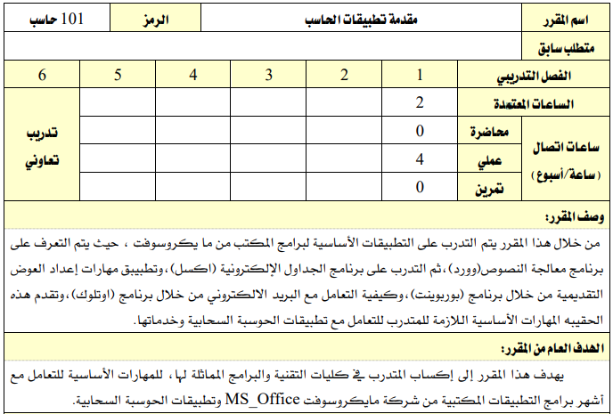

 |  |  |  | القسم التدريبي |  |  |  |  |  | الدراسات العامة |  |  |  |  |  |  |  |  |  |  |  |  |  |  |  |  |  |  |  |  |  |  |  | نمط التدريب |  |  |  |  |  |  |  |  |  |  | تدريب حضوري

 |  |  |  | التخصص |  |  |  |  |  | المقررات العامة لدبلوم الكليات |  |  |  |  |  |  |  |  |  |  |  |  |  |  |  |  |  |  |  |  |  |  |  | مستوى المقرر |  |  |  |  |  |  |  |  |  |  | الأول

 |  |  |  | رمز المقرر |  |  |  |  |  | 101 حاسب |  |  |  |  |  |  |  |  |  |  |  |  |  |  |  |  |  |  |  |  |  |  |  | ساعات الاتصال |  |  |  |  |  |  |  |  |  |  | 4

 |  |  |  | اسم المقرر |  |  |  |  |  | مقدمة تطبيقات الحاسب |  |  |  |  |  |  |  |  |  |  |  |  |  |  |  |  |  |  |  |  |  |  |  | الساعات المعتمدة |  |  |  |  |  |  |  |  |  |  | 2

 |  |  |  | نوع التدريب |  |  |  |  |  | عملي |  |  |  |  |  |  |  |  |  |  |  |  |  |  |  |  |  |  |  |  |  |  |  | المتطلب السابق |  |  |  |  |  |  |  |  |  |  | لا يوجد

 |  |  |  | وصف المقرر

 |  |  |  |  | من خلال هذا المقرر يتم التدريب على التطبيقات الأساسية لبرنامج المكتب من مايكروسوفت، حيث يتم التعرف على برنامج معالجة النصوص (وورد)، ثم التدريب على برنامج الجداول الإلكترونية (أكسل)، وتطبيق مهارات إعداد العروض التقديمية من خلال برنامج (بوربوينت)، وكيفية التعامل مع البريد الالكتروني من خلال برنامج (اوتلوك)، وتقدم هذه الحقيبة المهارات الأساسية اللازمة للمتدرب للتعامل مع تطبيقات الحوسبة السحابية وخدماتها.

 |  |  |  | الهدف العام

 |  |  |  |  | يهدف هذا المقرر إلى إكساب المتدرب في كليات التقنية والبرامج المماثلة لها، المهارات الأساسية للتعامل مع أشهر برامج التطبيقات المكتبية من شركة مايكروسوفت MS_Office وتطبيقات الحوسبة السحابية.

 |  |  |  | لبدء سطر جديد اضغط على Alt + Enter

متطلبات التدريب في المقرر التدريبي

 |  |  |  |  |  |  |  |  | 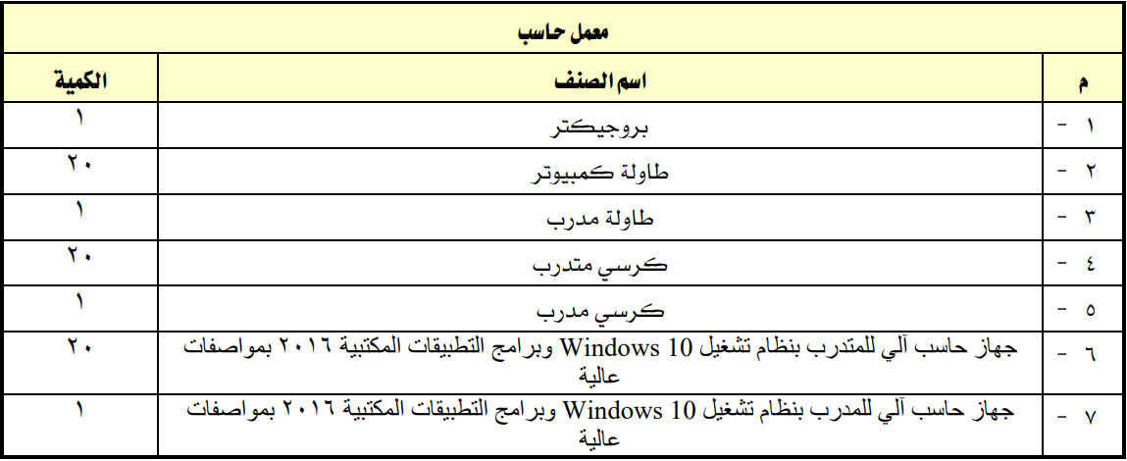
 |  |  |  | التجهيزات والخامات التدريبية

 |  |  |  |  | 1. بروجيكتر ، الكمية:( 1 ). 2. طاولة كمبيوتر ، الكمية:( 20 ). 3. طاولة مدرب ، الكمية:( 1 ). 4. كرسي متدرب ، الكمية:( 20 ). 5. كرسي مدرب ، الكمية:( 1 ). 6. جهاز حاسب آلي للمتدرب بنظام تشغيل Windows 10 وبرامج التطبيقات المكتبية 2016 بمواصفات عالية. ، الكمية:( 20 ). 7. جهاز حاسب آلي للمدرب بنظام تشغيل Windows 10 وبرامج التطبيقات المكتبية 2016 بمواصفات عالية. ، الكمية:( 1 ).

 |  |  |  |  |  |  |  |  | 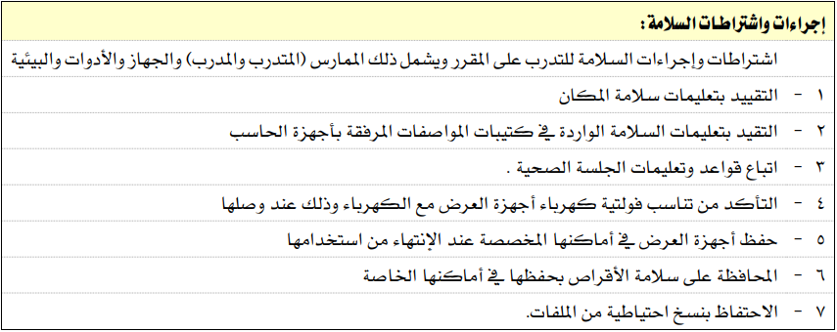
 |  |  |  | تعليمات واشتراطات السلامة عند التدريب

 |  |  |  |  | اشتراطات وإجراءات السلامة للتدرب على المقرر ويشمل ذلك الممارس ( المتدرب والمدرب ) والجهاز والأدوات والبيئية: 1. التقيد بتعليمات سلامة المكان. 2. التقيد بتعليمات السلامة الواردة في كتيبات المواصفات المرفقة بأجهزة الحاسب. 3. اتباع قواعد وتعليمات الجلسة الصحية. 4. التأكد من تناسب فولتية كهرباء أجهزة العرض مع الكهرباء وذلك عند وصلها. 5. حفظ أجهزة العرض في أماكنها المخصصة عند الإنتهاء من استخدامها. 6. المحافظة على سلامة الأقراص بحفظها في أماكنها الخاصة. 7. الاحتفاظ بنسخ احتياطية من الملفات.

 |  |  |  | لبدء سطر جديد اضغط على Alt + Enter

الخطة التدريبية

 |  |  | أسبوع |  |  | الوحدات ( النظرية والعملية ) |  |  |  |  |  |  |  |  |  |  |  |  |  |  |  |  |  |  |  | ساعات |  |  | الأهداف التفصيلية |  |  |  |  |  |  |  |  |  |  |  |  |  |  |  |  |  |  |  |  | استراتيجية |  |  |  |  |  |  |  |  | أدوات |  |  |  |  | درجة
 |  |  | التدريب |  |  | موضوع المحاضرة |  |  |  |  |  |  |  |  |  |  |  |  |  |  |  |  |  |  |  | التدريب |  |  | أن يكون المتدرب قادراً وبكفاءة على أن: |  |  |  |  |  |  |  |  |  |  |  |  |  |  |  |  |  |  |  |  | التدريب المستخدمة |  |  |  |  |  |  |  |  | التقييم |  |  |  |  | التقييم
5
32 |  |  | الأول |  |  | 1ـ 1 | استخدام Microsoft Word |  |  |  |  |  |  |  |  |  |  |  |  |  |  |  |  |  |  | 2 |  |  | 1. يقوم بتشغيل برنامج الوورد وإنشاء المستندات وعرضها. 2. يدرج نص ويحرره.
1 |  |  |  |  |  | 1ـ 2 | إنشاء مستندات وعرضها |  |  |  |  |  |  |  |  |  |  |  |  |  |  |  |  |  |  | 2
 |  |  |  |  |  | 1ـ 3 | إدراج نص وتحريره |  |  |  |  |  |  |  |  |  |  |  |  |  |  |  |  |  |  | 2
 |  |  | الثاني |  |  | 2ـ 1 | تنسيق النص |  |  |  |  |  |  |  |  |  |  |  |  |  |  |  |  |  |  | 2 |  |  | 1. ينسق النص. 2.يدرج رسومات ويعدلها. 3. يبحث عن محتوى ويستبدله.
 |  |  |  |  |  | 2ـ 2 | إدراج رسومات وتعديلها |  |  |  |  |  |  |  |  |  |  |  |  |  |  |  |  |  |  | 2
32 |  |  |  |  |  | 2ـ 3 | البحث عن محتوى واستبداله |  |  |  |  |  |  |  |  |  |  |  |  |  |  |  |  |  |  | 2
1
96
1 |  |  | 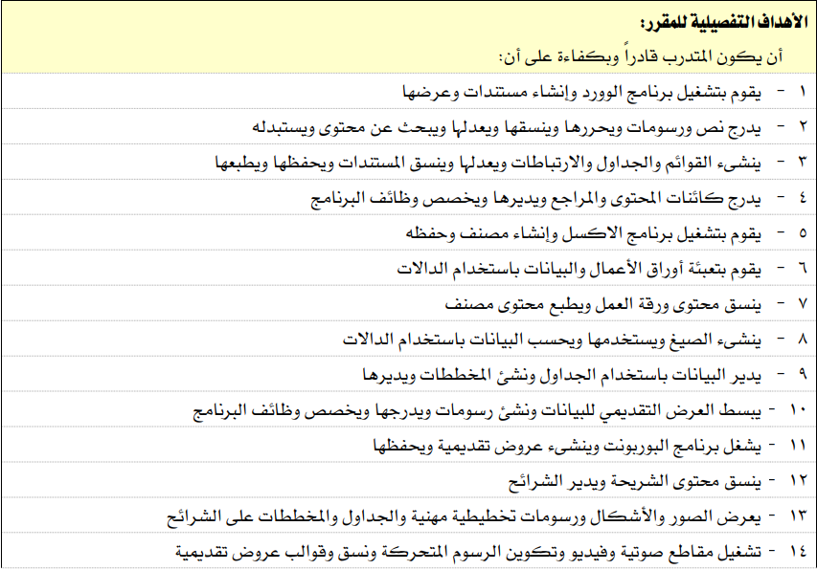 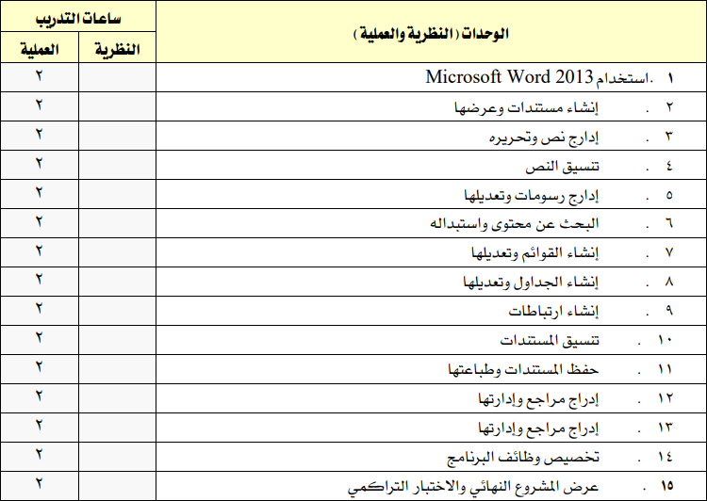
32 |  |  |  | تعليمات هامة: 3لبدء سطر جديد اضغط على Alt + Enter 3يمكنك تغيير ارتفاع الصف: حدد الخلية ثم من علامة التبويب "الصفحة الرئيسية" × تنسيق × احتواء تلقائي بارتفاع الصف.

ادخل درجة الأعمال الفصلية والاختبار النهائي وفق توزيع الدرجات برايات
= 6ساعات X 16 أسبوع =
5
 |  |  | مجموع ساعات التدريب الفصلية من ( 64 ) ساعة |  |  |  |  |  |  |  |  |  |  |  |  |  |  |  |  |  |  |  |  |  |  |  |  |  |  |  |  |  |  |  |  |  |  |  |  |  |  |  | 96 |  |  |  |  | مجموع الدرجات |  |  |  |  |  |  |  |  |  |  |  |  |  |  |  | 100
 |  |  |  |  |  |  |  |  |  |  |  |  |  |  |  |  |  |  |  |  |  |  |  |  |  |  |  |  |  |  |  |  |  |  |  |  |  |  |  |  |  |  | 64

 |  |  | تنويه: يمكن التعرف على طرق ووسائل التدريب من خلال الرابط ( اضغط هنا ). |  |  |  |  |  |  |  |  |  |  |  | درجة الأعمال الفصلية من ( 60 ) درجة |  |  |  |  |  |  |  |  |  |  |  |  |  |  | درجة الاختبار النهائي من ( 40 ) درجة |  |  |  |  |  |  |  |  |  |  |  |  |  |  |  |  |  | مجموع الدرجات من ( 100 ) درجة

 |  |  |  |  |  |  |  |  |  |  |  |  |  |  |  | 60 |  |  |  | من |  |  |  | 60 |  |  |  |  |  |  | 40 |  |  |  |  |  | من |  |  |  | 40 |  |  |  |  |  |  |  | 100 |  |  |  |  |  |  | من |  |  |  |  |  | 100

المراجع التدريبية

 |  |  |  |  | المرجع الرئيسي للمقرر |  |  |  |  |  |  |  |  |  |  |  |  |  |  | المواقع الإلكترونية |  |  |  |  |  |  |  |  |  |  |  |  |  |  |  |  |  |  |  |  | منصات الكترونية

 |  |  |  |  |  |  |  |  |  |  |  |  |  |  |  |  |  |  |  | بوابة التدريب الالكتروني ( تقني ) |  |  |  |  |  |  |  |  |  |  |  |  |  |  |  |  |  |  |  |  | المراجع الرقمية المساعدة

 |  |  |  |  |  |  |  |  |  |  |  |  |  |  |  |  |  |  |  | Blackboard Learn |  |  |  |  |  |  |  |  |  |  |  |  |  |  |  |  |  |  |  |  | http://elearning.edu.sa/OLib/

تقييم جودة المقرر

 |  |  |  |  | مجالات التقييم |  |  |  |  |  |  |  |  |  |  |  |  |  |  | المقيمون |  |  |  |  |  |  |  |  |  |  |  |  |  |  |  |  |  |  |  |  | طريقة التقييم

 |  |  |  |  | الحقيبة التدريبية |  |  |  |  |  |  |  |  |  |  |  |  |  |  | مدرب/مدربة المقرر |  |  |  |  |  |  |  |  |  |  |  |  |  |  |  |  |  |  |  |  | قياس رضا المدرب/المدربة عن الحقيبة التدريبية

 |  |  |  |  | الخطة التدريبية |  |  |  |  |  |  |  |  |  |  |  |  |  |  | مدرب/مدربة المقرر |  |  |  |  |  |  |  |  |  |  |  |  |  |  |  |  |  |  |  |  | قياس رضا المدرب/المدربة عن الخطة التدريبية

 |  |  |  |  | الحقيبة التدريبية |  |  |  |  |  |  |  |  |  |  |  |  |  |  | المتدرب/المتدربة |  |  |  |  |  |  |  |  |  |  |  |  |  |  |  |  |  |  |  |  | قياس رضا المتدرب/المتدربة عن الحقيبة التدريبية

 |  |  |  |  | ملف المدرب وتوصيف المقرر التدريبي |  |  |  |  |  |  |  |  |  |  |  |  |  |  | المتدرب/المتدربة |  |  |  |  |  |  |  |  |  |  |  |  |  |  |  |  |  |  |  |  | قياس رضا المتدرب/المتدربة عن جودة وملائمة ملف المدرب وتوصيف المقرر

روابط مهمة

 |  |  |  | 1. أدرج رابط للمحتوى التدريبي للمقرر في خلية ( CP272 ).

 |  |  |  |  | نظام رايات |  |  |  |  |  |  |  | الخطط التدريبية |  |  |  |  |  |  |  |  |  |  | بريد المتدرب |  |  |  |  |  |  |  |  |  |  |  |  |  | دليل المتدرب |  |  |  |  |  |  |  |  |  |  |  |  |  | المحتوي التدريبي

 | اسم مدرب المقرر: |  |  |  |  |  |  |  |  |  |  |  |  |  |  |  |  |  |  |  |  | البريد الالكتروني: |  |  |  |  |  |  | اسم المستخدم@tvtc.gov.sa |  |  |  |  |  |  |  |  |  |  |  |  |  |  |  |  |  |  |  |  |  |  |  | التاريخ: |  |  |  | 2026-04-07

 | اسم رئيس القسم: |  |  |  |  |  |  | اكتب اسم رئيس القسم التدريبي. |  |  |  |  |  |  |  |  |  |  |  |  |  | البريد الالكتروني: |  |  |  |  |  |  | اسم المستخدم@tvtc.gov.sa |  |  |  |  |  |  |  |  |  |  |  |  |  |  |  |  |  |  |  |  |  |  |  | التاريخ: |  |  |  | 2026-04-07

الإدارة العامة لجودة التدريب
الإصدار الثالث - سبتمبر 2025
gdqs@tvtc.gov.sa
يسعدنا استقبال مقترحاتكم لغرض التطوير والتحسين في الإصدار الثاني لنموذج ملف المدرب وتوصيف المقرر التدريبي من خلال بريد الإدارة الموضح أعلاه.

